Modelli e loro confronto
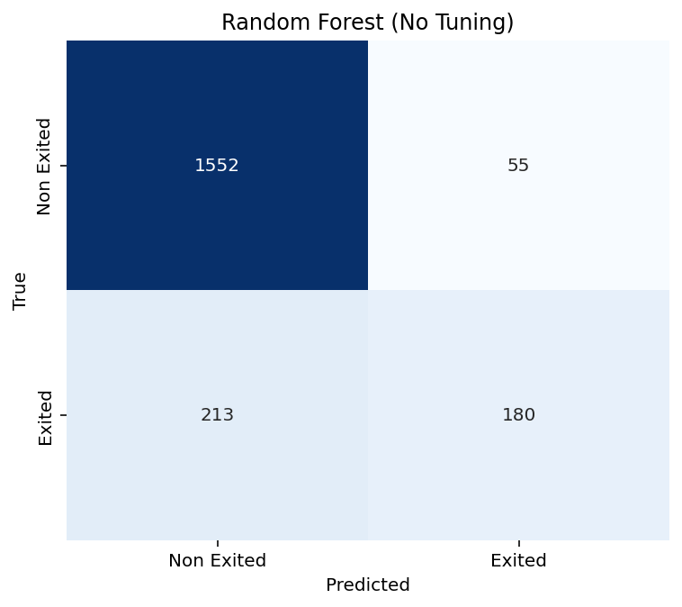
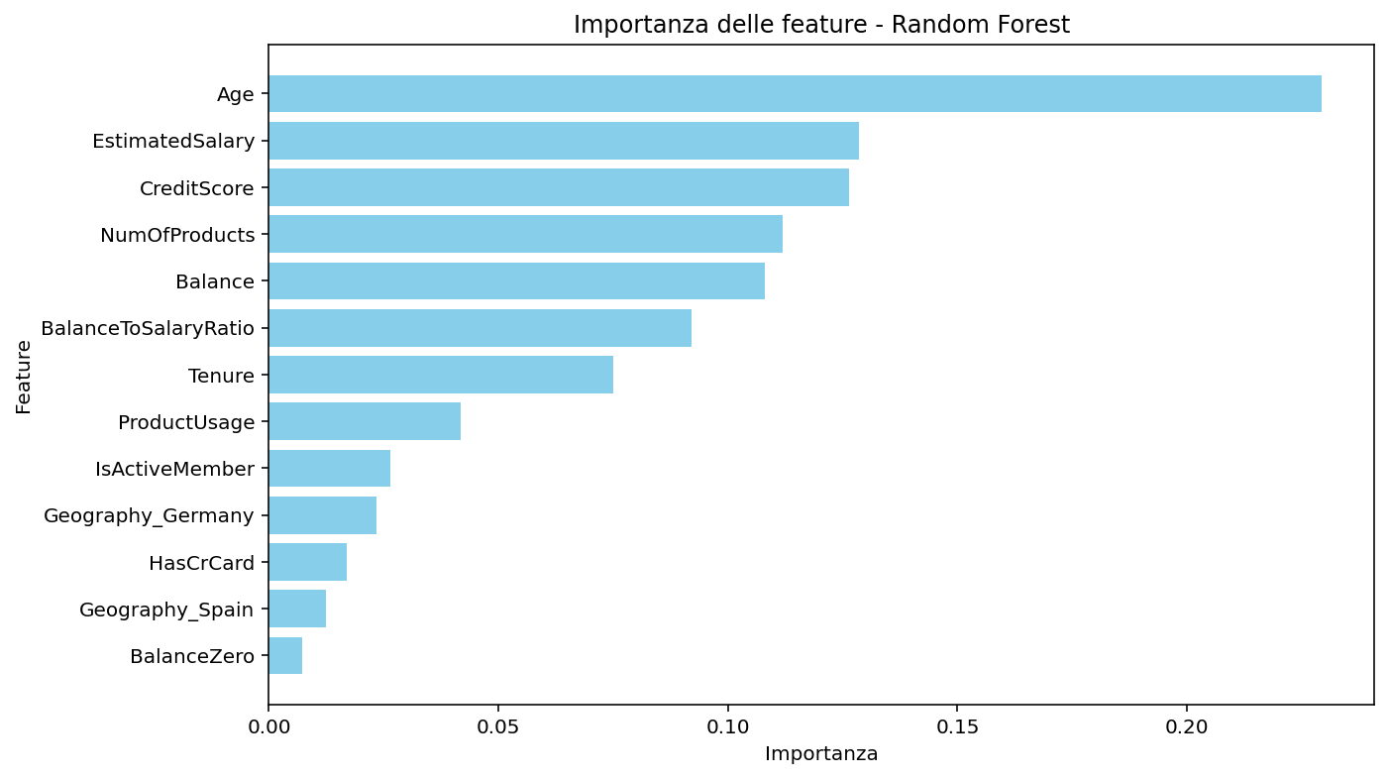

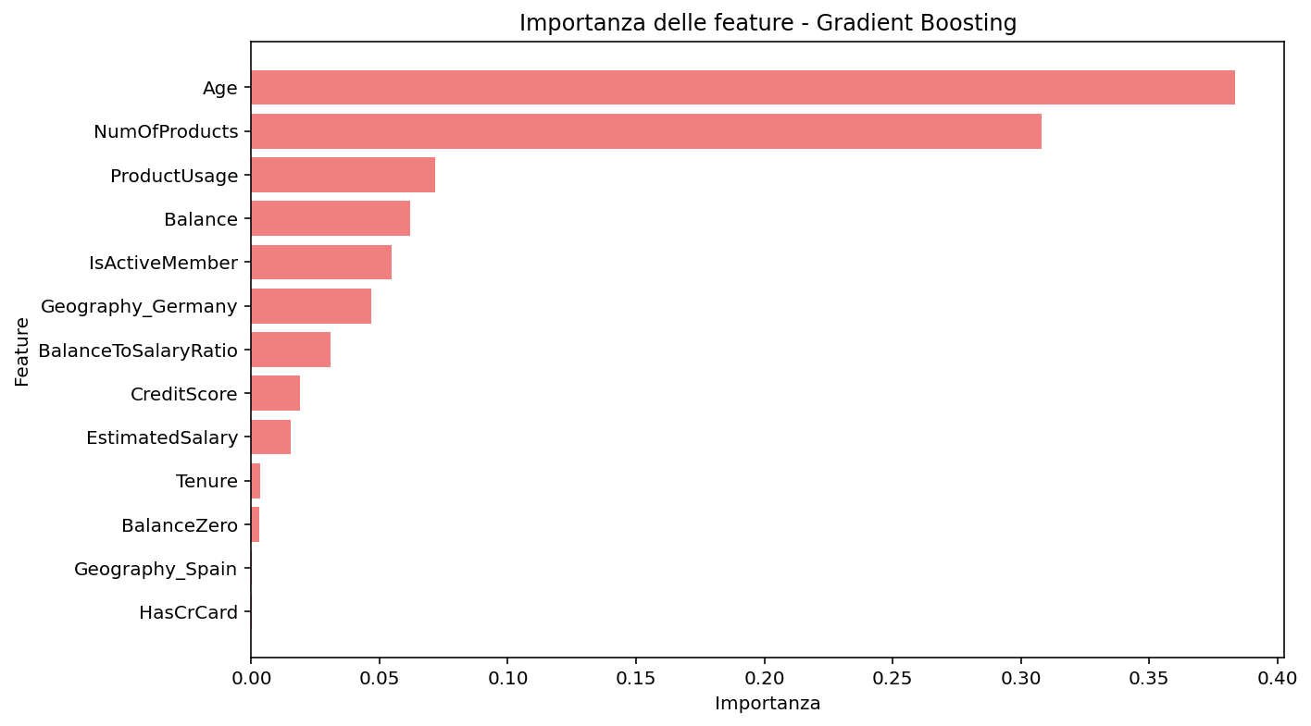
 | RF | LR | SVM | KNN | GBM
recall | 0.46 | 0.20 | 0.00 | 0.37 | 0.49
precision | 0.77 | 0.55 | 0.00 | 0.61 | 0.75
F1-score | 0.57 | 0.29 | 0.00 | 0.46 | 0.59
accuracy | 0.87 | 0.81 | 0.80 | 0.83 | 0.87

Tuning-Feature engineering


Tuning RF | Tuning GBM | Feature engineering RF | Feature engineering GBM
0.45 | 0.48 | 0.47 | 0.48
0.75 | 0.74 | 0.75 | 0.73
0.56 | 0.58 | 0.58 | 0.58
0.86 | 0.86 | 0.86 | 0.86
Migliori parametri RF | Migliori parametri GBM
max_depth=10 | learning_rate=0.1
max_features=sqrt | max_depth=3
min_samples_leaf=2 | min_samples_split=5
min_samples_split=5 | n_estimators=100
n_estimators=50 | subsample=0.8

SMOTE
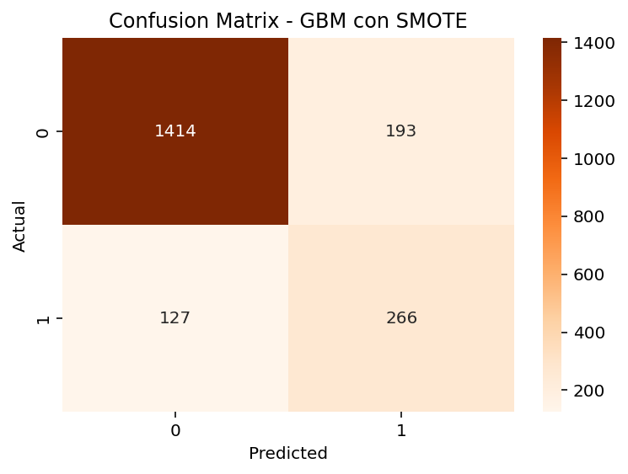
SMOTE RF | SMOTE GBM | SMOTE-TOMEK RF | SMOTE-TOMEK GBM | SMOTE-ENN RF | SMOTE-ENN GBM | SMOTE GBM soglia | SMOTE GBM RFE
0.59 | 0.68 | 0.59 | 0.7 | 0.73 | 0.8 | 0.63 | 0.64
0.59 | 0.58 | 0.59 | 0.57 | 0.47 | 0.46 | 0.60 | 0.58
0.59 | 0.62 | 0.59 | 0.63 | 0.57 | 0.58 | 0.61 | 0.60
0.84 | 0.84 | 0.84 | 0.84 | 0.79 | 0.78 | 0.84 | 0.84
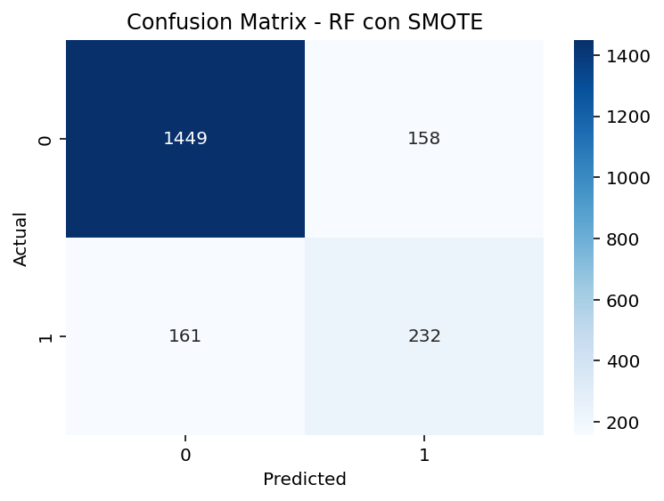
 | learning_rate': 0.2 |  |  |  |  | AUC: 0.8593043158826444 | AUC: 0.8588000019000841
 | max_depth:7
 | n_estimators:50
 | AUC=0,87

SMOTE-XGBoost
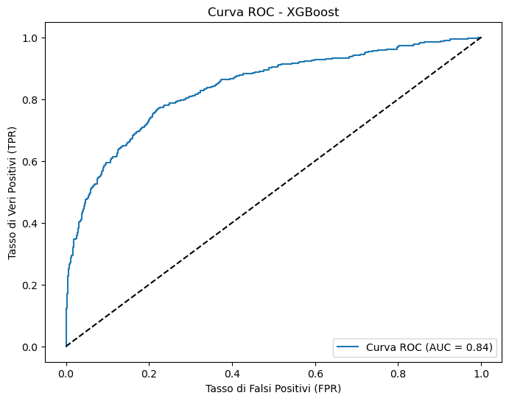
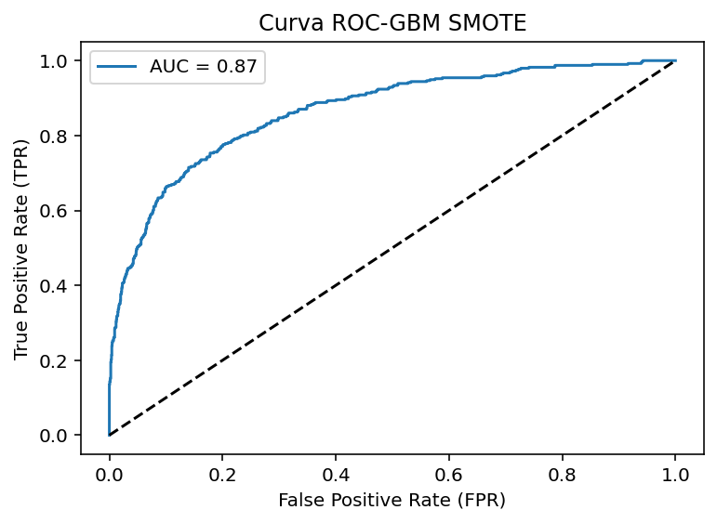
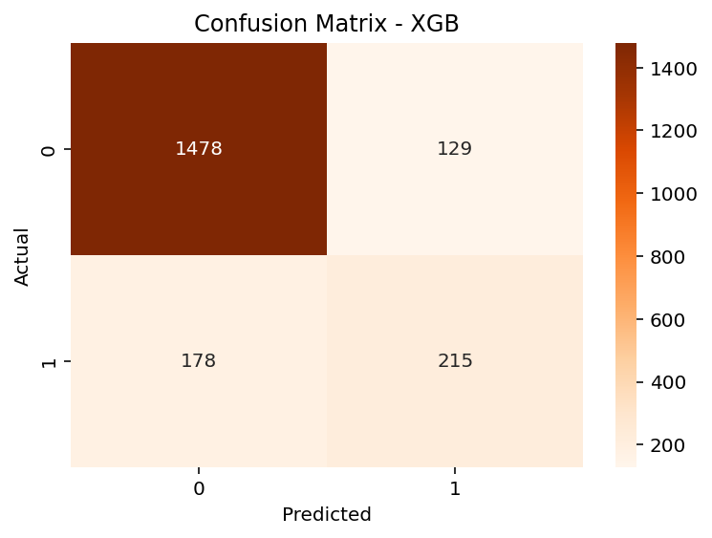
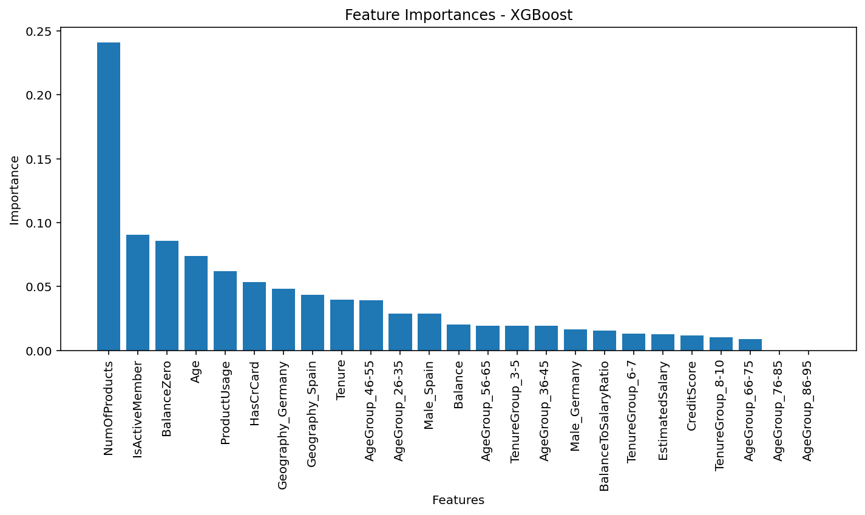
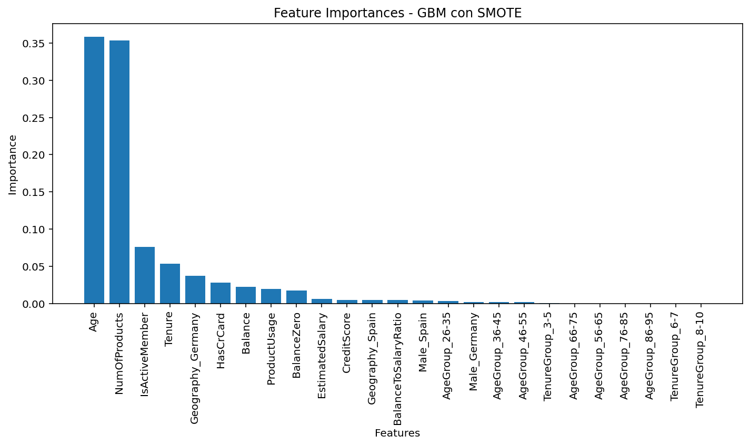
XGBoost | SMOTE GBM
0.55 | 0.68
0.62 | 0.58
0.58 | 0.62
0.85 | 0.84
 | learning_rate': 0.2
 | max_depth:7
 | n_estimators:50
AUC=0,84 | AUC=0,87

features-target
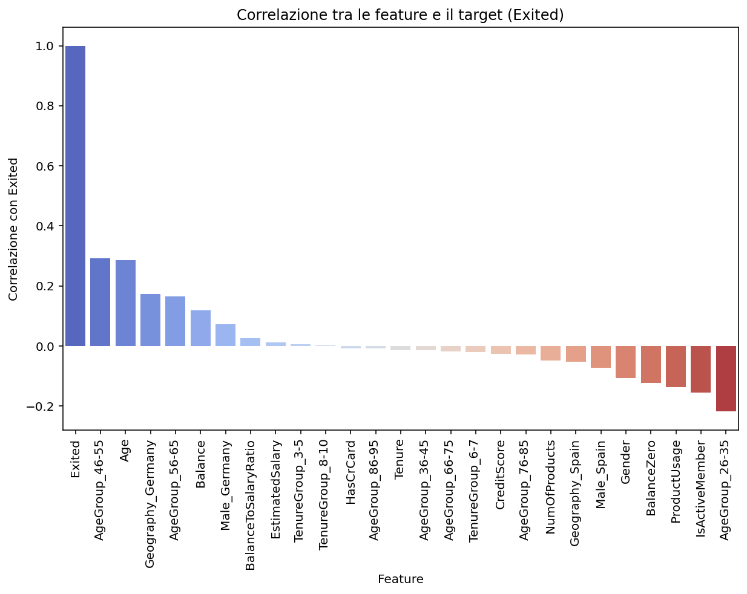
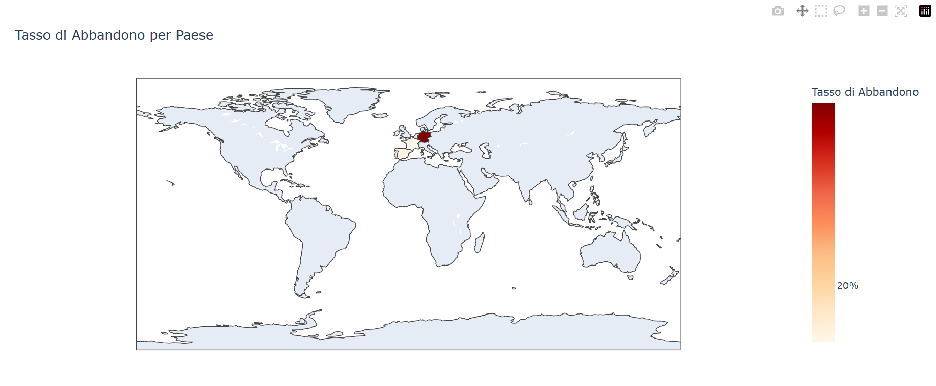
EXITED
Exited | 1 | correlazione moderata
AgeGroup_46-55 | 0.29 | correlazione moderata
Age | 0.28 | correlazione moderata
Geography_Germany | 0.17 | correlazione moderata
AgeGroup_56-65 | 0.16 | correlazione moderata
Balance | 0.118 | correlazione moderata
Male_Germany | 0.07 | correlazione debole
BalanceToSalaryRatio | 0.025 | correlazione debole
EstimatedSalary | 0.012 | correlazione debole
TenureGroup_3-5 | 0.006 | correlazione debole
TenureGroup_8-10 | 0.001 | correlazione debole
HasCrCard | -0.007 | correlazione debole
AgeGroup_86-95 | -0.0087 | correlazione debole | file:///C:/Users/HP/.spyder-py3/mappa_churn.html
Tenure | -0.014 | correlazione debole | Test del chi-quadrato tra Geografia e Churn
AgeGroup_36-45 | -0.014 | correlazione debole | Chi2: 299.9876230864172
AgeGroup_66-75 | -0.018 | correlazione debole | P-value: 3.314880547229897e-67
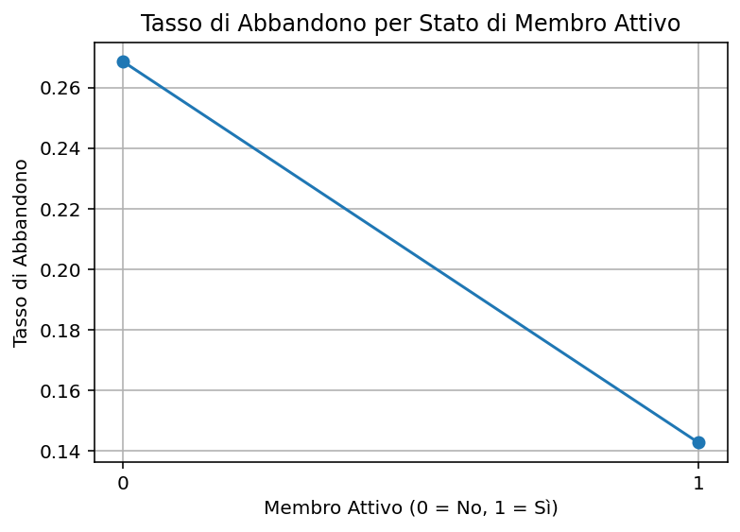
TenureGroup_6-7 | -0.02 | correlazione debole
CreditScore | -0.02 | correlazione debole
AgeGroup_76-85 | -0.03 | correlazione debole
NumOfProducts | -0.047 | correlazione debole
Geography_Spain | -0.05 | correlazione debole
Male_Spain | -0.07 | correlazione debole
Gender | -0.1 | correlazione moderata
BalanceZero | -0.12 | correlazione moderata
ProductUsage | -0.13 | correlazione moderata
IsActiveMember | -0.15 | correlazione moderata
AgeGroup_26-35 | -0.22 | correlazione moderata
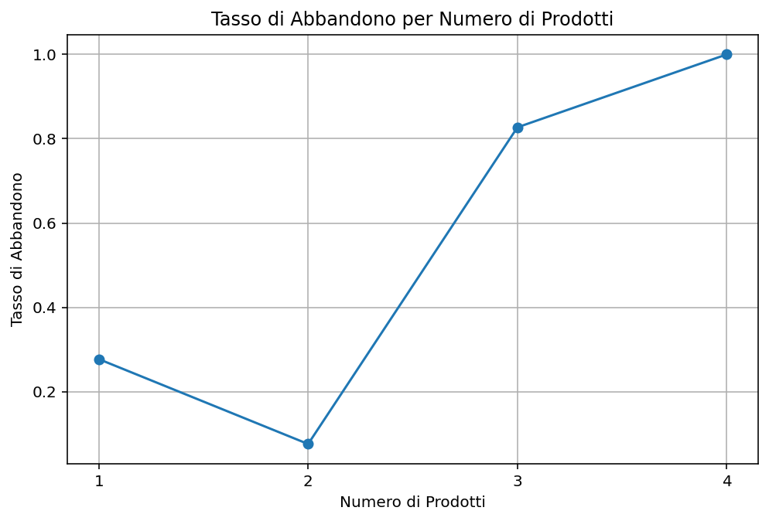

 |  |  | Conteggio dei clienti per numero di prodotti
 |  |  | Numero di prodotti | Clienti | Tasso di abbandono
 |  |  | 1 | 5084=50,84% | 27.70%
 |  |  | 2 | 4590=45,90% | 7.58%
 |  |  | 3 | 266=2,66% | 82.70%
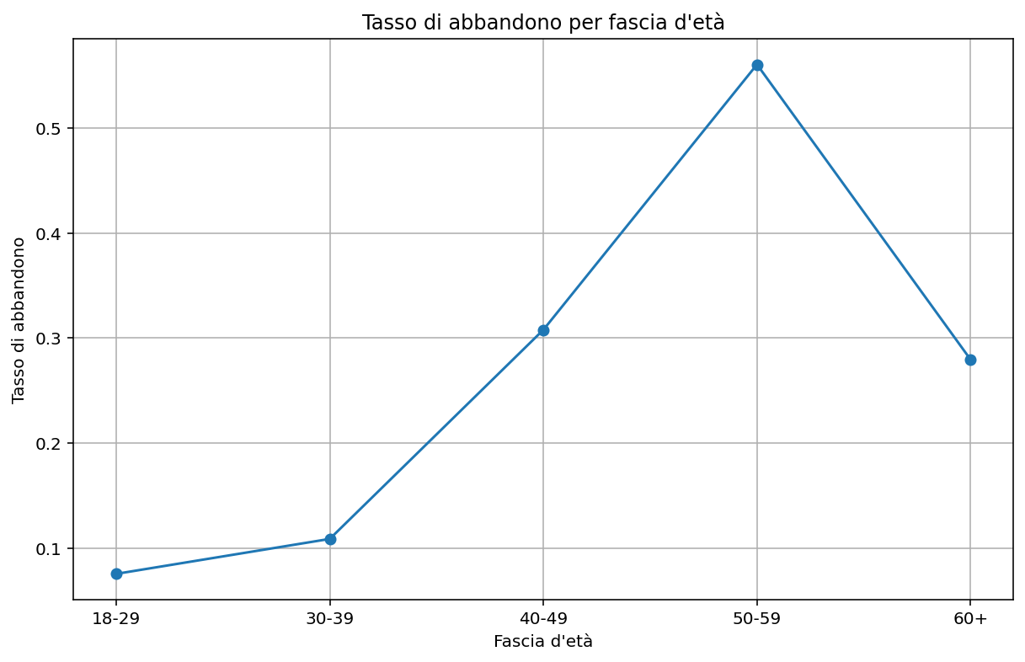
 |  |  | 4 | 60=0,60% | 100%

 |  |  | Fascia d'età | Numero di clienti | Tasso di abbandono
 |  |  | 18-29 | 1641 | 0.075564
 |  |  | 30-39 | 4346 | 0.108836
 |  |  | 40-49 | 2618 | 0.307869
 |  |  | 50-59 | 869 | 0.560414
 |  |  | 60+ | 526 | 0.279468

